Sheet1
运动员食堂低值易耗品需求参数
序号 | 设备名称 | 产品图片 | 具体型号或配置 | 数量 | 计量单位 | 最高限单价（元） | 最高限总价（元） | 服务要求 | 报价单价（元） | 报价总价（元）
1 | 背心袋 | 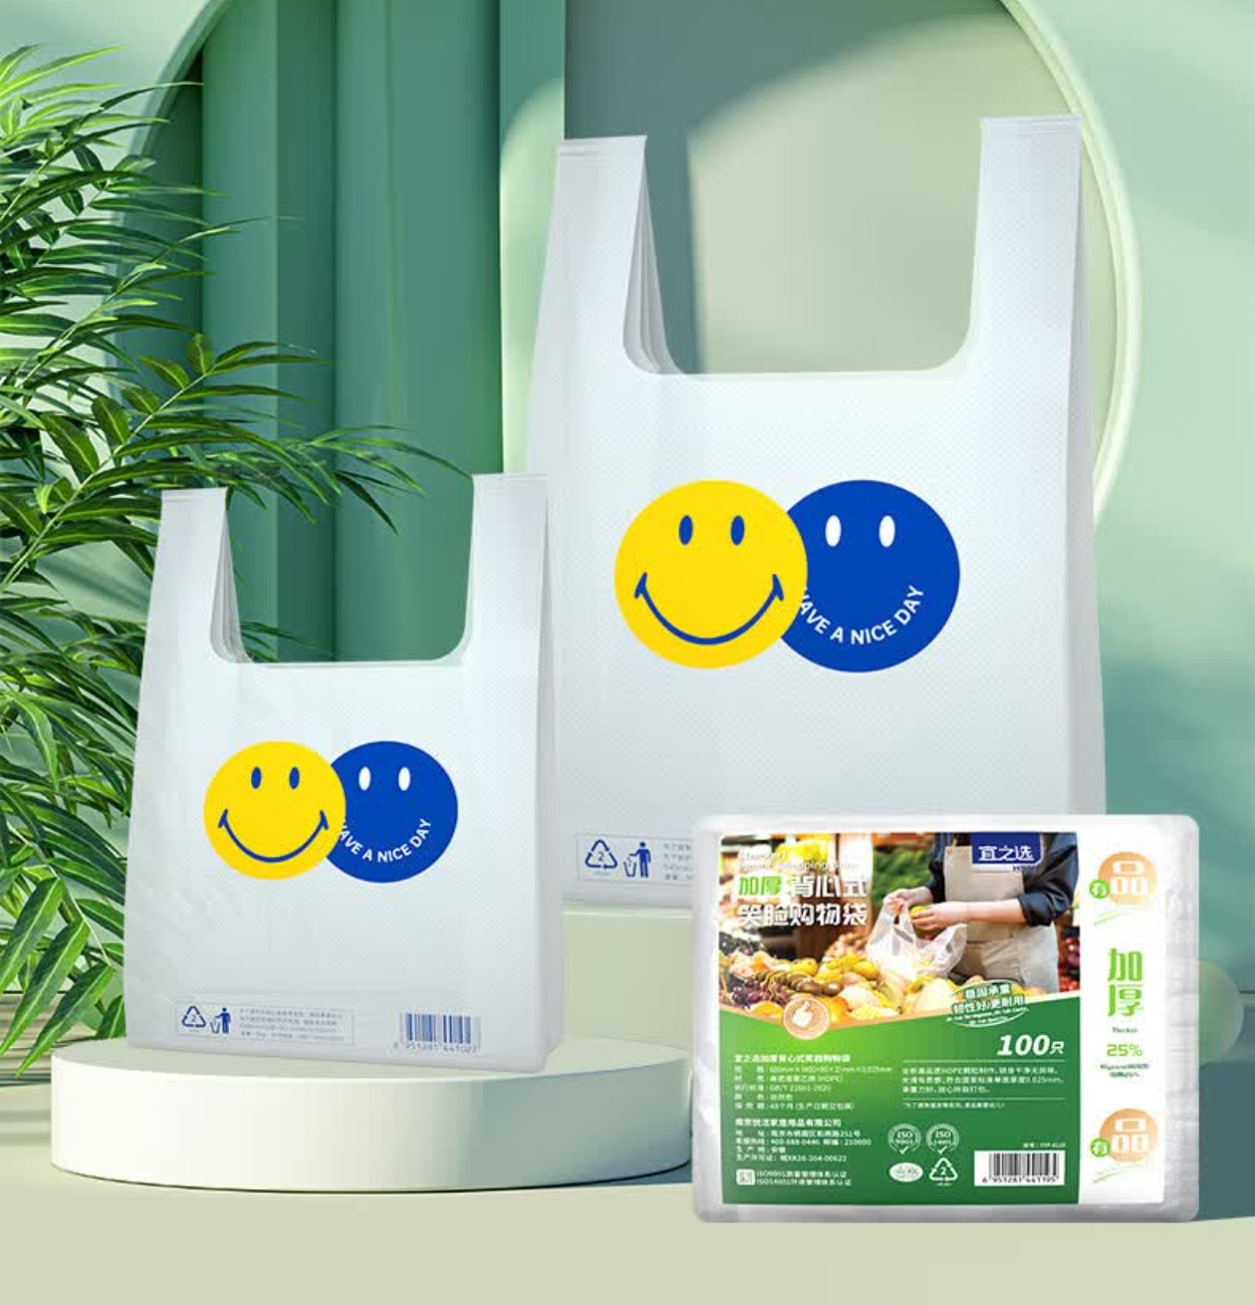 | 品牌：宜之选 规格：40*60笑脸背心袋 承重：≥20kg 厚度：加厚5丝 材质：HDPE | 40 | 件 | 45.00 | 1800 | 1.品质要求：原装正品； 2.送货上门，按要求摆放好。 3.中标后3个工作日内完成供货。 4.货物送达学校联系资产处确认后，配送至使用部门。 | 必填 | 必填
2 | 清风餐巾纸 | 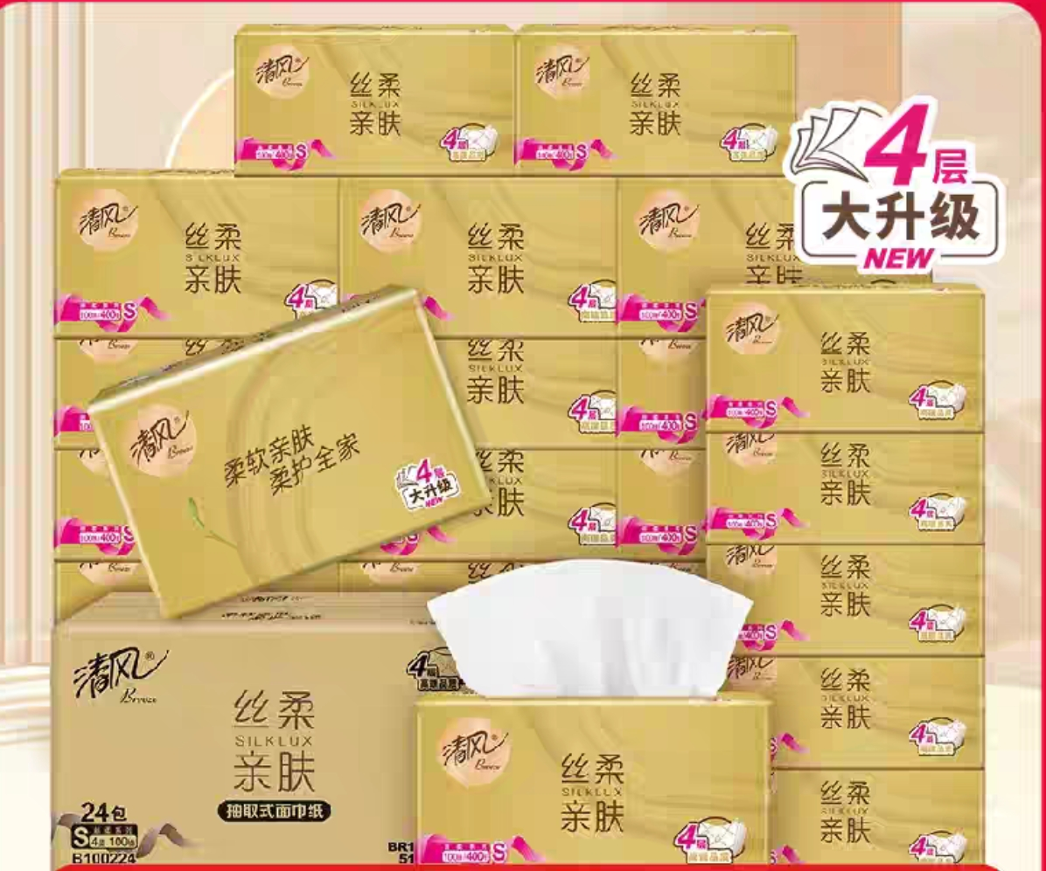 | 品牌：清风 规格：4层*110抽*24包 质量等级：优等品 备注：1、柔感压花工艺 2、100%原生木浆 | 60 | 件 | 60.00 | 3600 |  | 必填 | 必填
3 | 洗碗手套 | 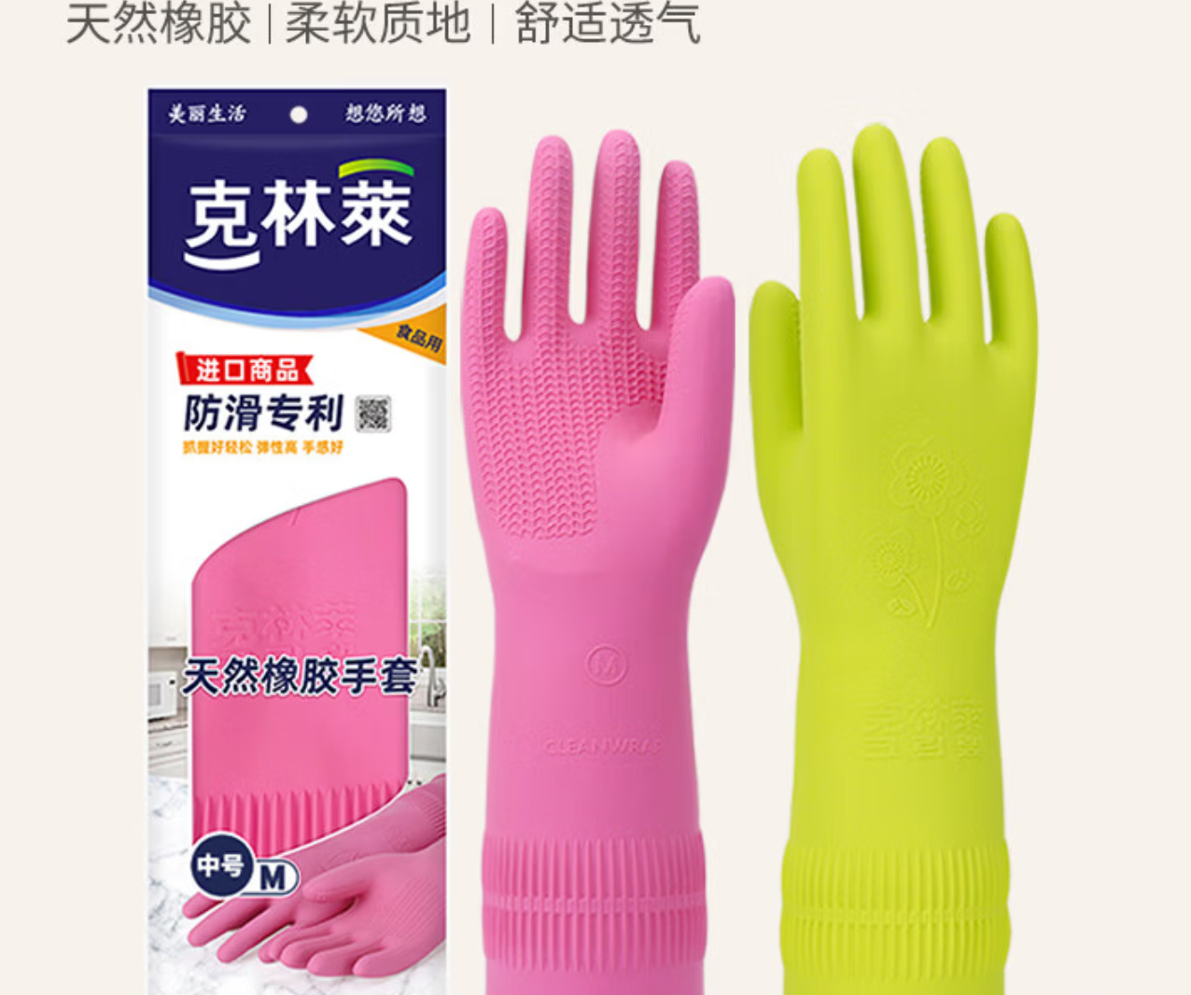 | 品牌：克林莱 规格：大号长款、加厚（防滑专利款） 材质：天然橡胶 产地：越南 产品特点：双层结构、柔软、弹力强 | 60 | 件 | 25 | 1500 |  | 必填 | 必填
4 | 一次性保鲜膜 | 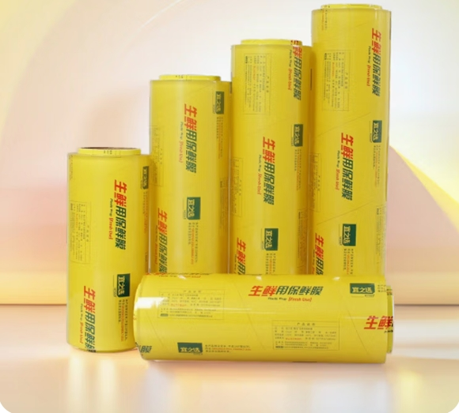 | 品牌：宜之选 规格：商用大卷40CMx300码 材质：食品级PVC高透膜 厚度：10μm 备注：足米足量、不含18P塑化剂，符合GB31604.8、GB4806.7食品安全标准 | 50 | 件 | 45 | 2250 |  | 必填 | 必填
5 | 洗碗手套 | 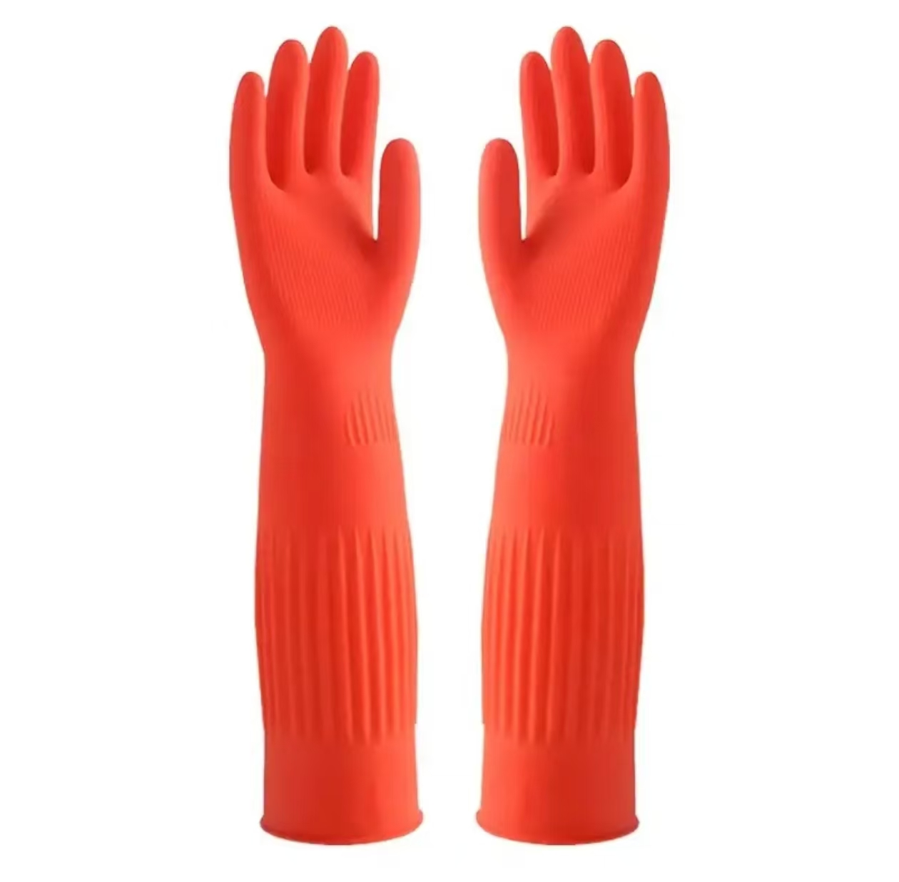 | 品牌：初舍 规格：大号加绒长款45cm 2只装 材质：乳胶140g | 40 | 件 | 25.00 | 1000 |  | 必填 | 必填
6 | 白毛巾 | 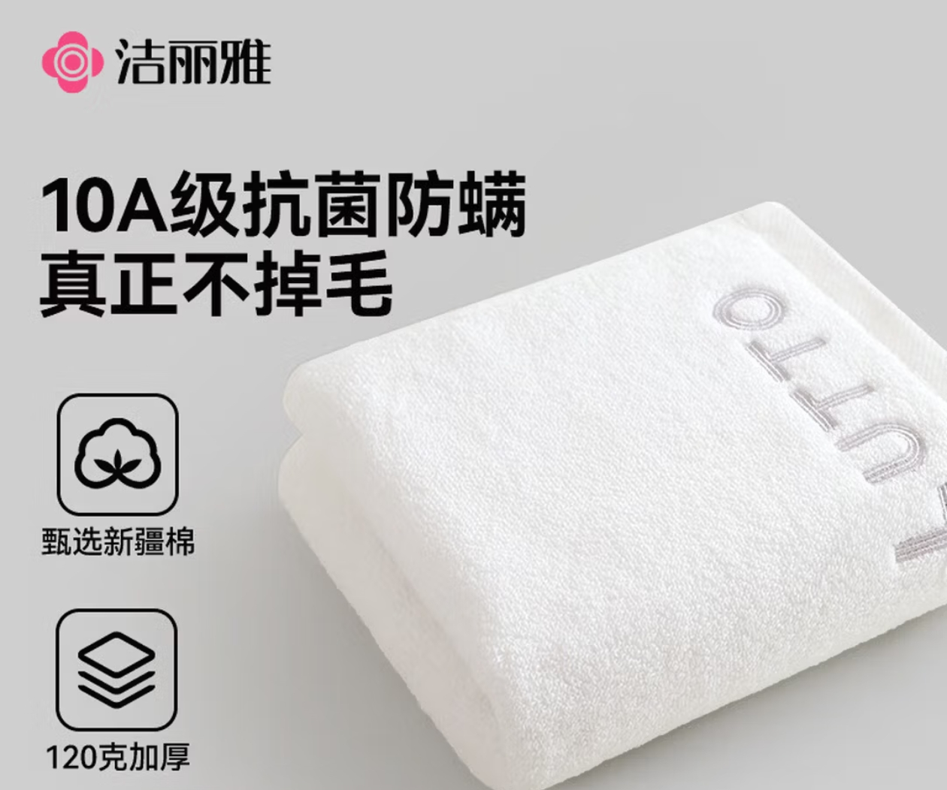 | 品牌：洁丽雅 尺寸：白毛巾30cm*90cm 材质：100%棉 安全标准：国内A类安全标准、无荧光剂 克重：加厚120g | 60 | 件 | 30.00 | 1800 |  | 必填 | 必填
7 | 大黑垃圾袋 | 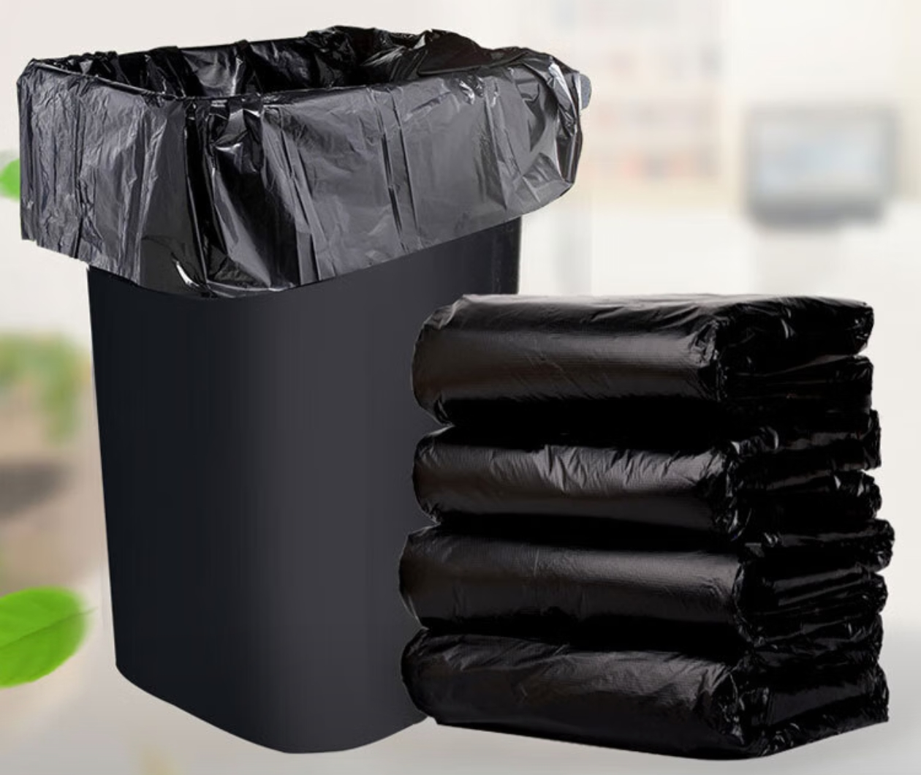 | 品牌：冰禹 规格：平口100*110cm黑色 50只/袋 材质：聚乙烯 厚度：4丝 备注：抗撕裂、加厚耐用、韧性好、烫口牢固 | 80 | 件 | 60 | 4800 |  | 必填 | 必填
8 | 四方格餐盒 | 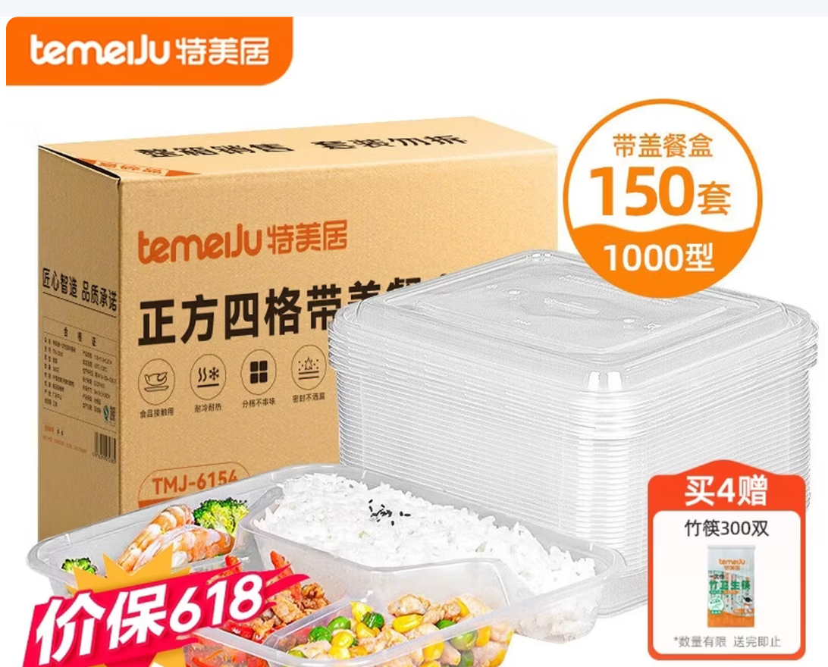 | 品牌：特美居 规格：四方格餐盒1000ml*150套/箱 材质：PP材质 克重“44.9g 尺寸：22cm*19cm*4cm 事宜温度：-20℃-120℃ 备注：可微波炉加热 | 15 | 件 | 180.00 | 2700 |  | 必填 | 必填
9 | 透明垃圾袋 | 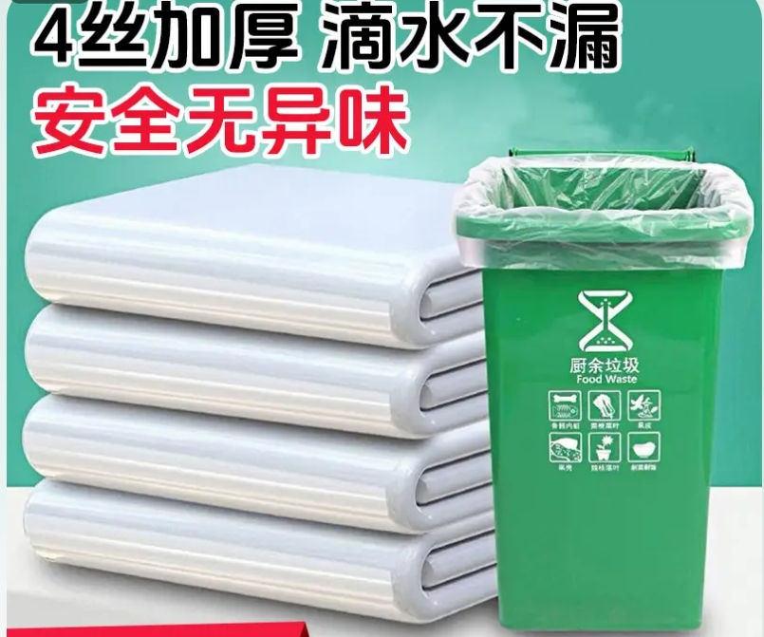 | 品牌：洛滑 规格：平口130*150cm透明（特加厚） 材质：全新HDPE 厚度：4丝 | 50 | 件 | 95.00 | 4750 |  | 必填 | 必填
10 | 84消毒液爱特福 | 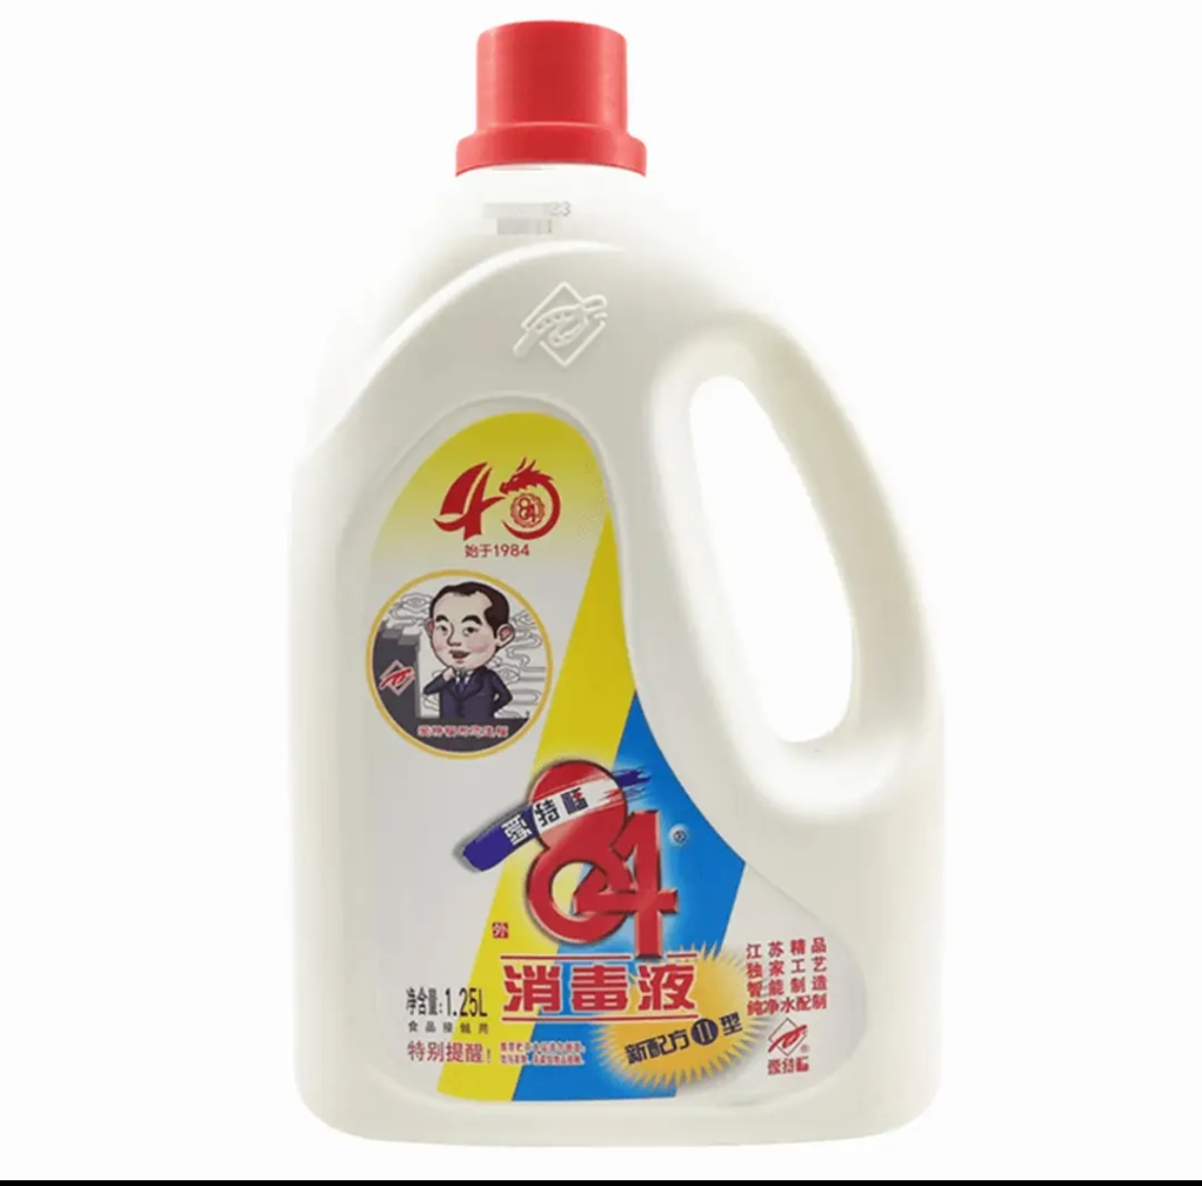 | 品牌：爱特福84消毒液 规格：1.25L 主要成份：次氯酸钠、有效氯含量≥34.0g/L | 60 | 件 | 30.00 | 1800 |  | 必填 | 必填
11 | 餐厅拖把 |  | 品牌：洁丽来 规格：商用平拖加厚棉60cm 材质：铝合金、PP 备注：握柄可360度转、可拆卸清洗 | 10 | 件 | 65 | 650 |  | 必填 | 必填
12 | 一次性饭盒餐盒 |  | 品牌：特美居 规格：圆形餐盒750ml*300套/箱 材质：PP材质 尺寸：15cm*10.5cm*6.5cm 事宜温度：-20℃-120℃ 备注：可微波炉加热 | 5 | 件 | 200 | 1000 |  | 必填 | 必填
13 | 三层餐车 | 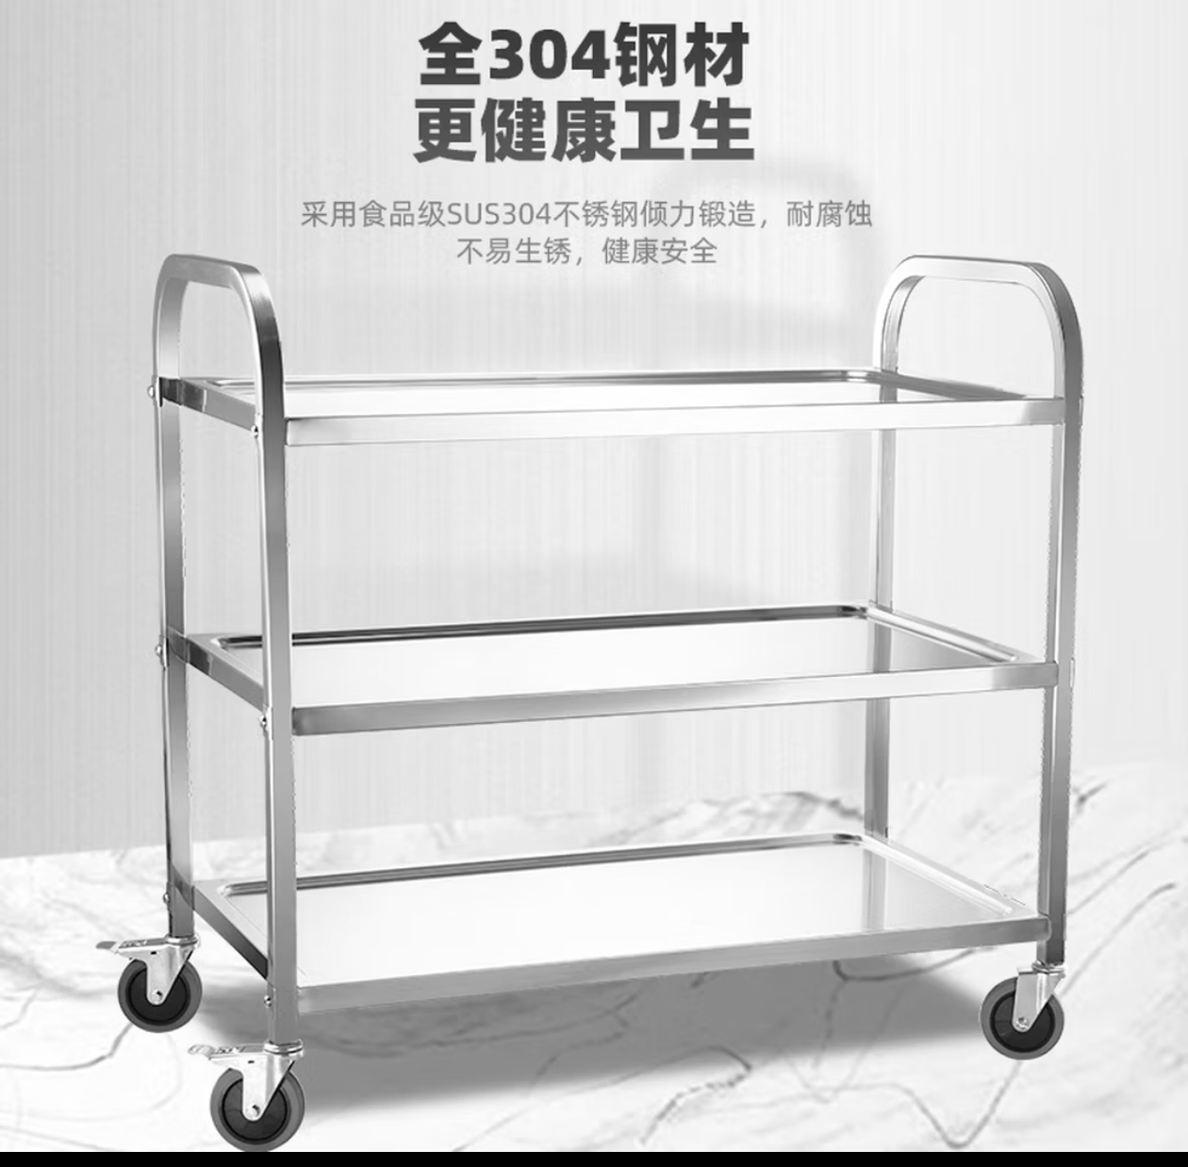 | 品牌：菲迪斯 尺寸：长95cm*宽50cm*高90cm三层餐车 材质：304b不锈钢 工艺：不锈钢镜面抛光 备注：无声万向轮、弧形扶手、钢钉螺丝、三角加固、镜面抛光 | 6 | 件 | 480.00 | 2880 |  | 必填 | 必填
14 | 背心袋 |  | 品牌：宜之选 规格：40*60笑脸背心袋 承重：≥20kg 厚度：加厚5丝 材质：HDPE | 40 | 件 | 45.00 | 1800 |  | 必填 | 必填
15 | 清风餐巾纸 |  | 品牌：清风 规格：4层*110抽*24包 质量等级：优等品 备注：1、柔感压花工艺 2、100%原生木浆 | 50 | 件 | 60.00 | 3000 |  | 必填 | 必填
16 | 洗碗手套 |  | 品牌：克林莱 规格：大号长款、加厚（防滑专利款） 材质：天然橡胶 产地：越南 产品特点：双层结构、柔软、弹力强 | 20 | 件 | 25 | 500 |  | 必填 | 必填
17 | 一次性保鲜膜 |  | 品牌：宜之选 规格：商用大卷40CMx300码 材质：食品级PVC高透膜 厚度：10μm 备注：足米足量、不含18P塑化剂，符合GB31604.8、GB4806.7食品安全标准 | 40 | 件 | 40 | 1600 |  | 必填 | 必填
18 | 白毛巾 |  | 品牌：洁丽雅 尺寸：白毛巾30cm*90cm 材质：100%棉 安全标准：国内A类安全标准、无荧光剂 克重：加厚120g | 60 | 件 | 30.00 | 1800 |  | 必填 | 必填
19 | 大黑垃圾袋 |  | 品牌：冰禹 规格：平口100*110cm黑色 50只/袋 材质：聚乙烯 厚度：4丝 备注：抗撕裂、加厚耐用、韧性好、烫口牢固 | 55 | 件 | 60 | 3300 |  | 必填 | 必填
20 | 四方格餐盒 |  | 品牌：特美居 规格：四方格餐盒1000ml*150套/箱 材质：PP材质 克重“44.9g 尺寸：22cm*19cm*4cm 事宜温度：-20℃-120℃ 备注：可微波炉加热 | 10 | 件 | 180.00 | 1800 |  | 必填 | 必填
21 | 透明垃圾袋 |  | 品牌：洛滑 规格：平口130*150cm透明（特加厚） 材质：全新HDPE 厚度：4丝 | 45 | 件 | 95.00 | 4275 |  | 必填 | 必填
22 | 餐厅拖把 |  | 品牌：洁丽来 规格：商用平拖加厚棉60cm 材质：铝合金、PP 备注：握柄可360度转、可拆卸清洗 | 5 | 件 | 65 | 325 |  | 必填 | 必填
23 | 一次性饭盒餐盒 | 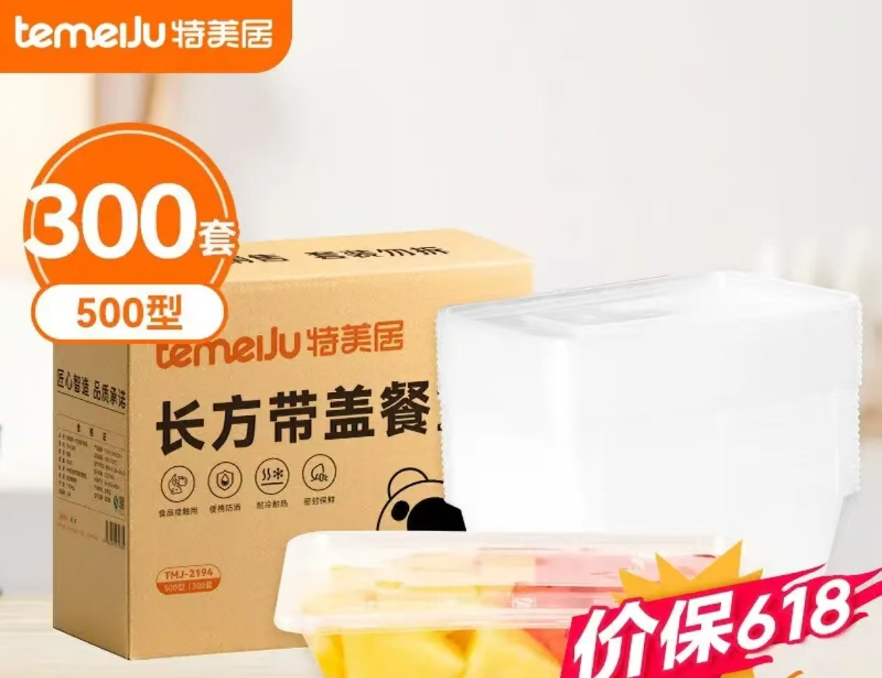 | 300套500ml 品牌：特美居 规格：透明餐盒500ml*300套/箱 尺寸：17cm*111.5cm*3.5cm 原料：100%PP粒料 事宜温度：-20℃-120℃ 备注：可微波炉加热、食品接触用、可冰箱冷藏 | 6 | 件 | 190 | 1140 |  | 必填 | 必填
合计 |  |  |  |  |  |  |  |  |  | 必填

